ER図
ER図設計書
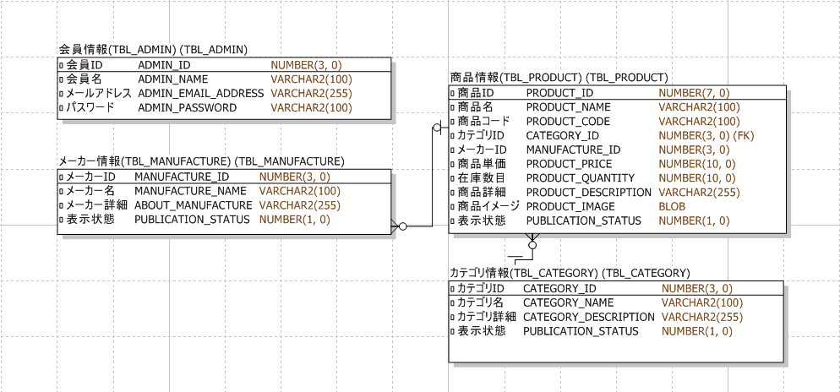

 | データ型の修正： | NUMBER -> INT
 | (oracle -> mysql) | 表示状態 NUMBER -> CHAR
 |  | VARCHAR2 -> VARCHAR

